Đăng nhập
Project Name | Website quản lý và đặt phòng khách sạn
Module Code | Đăng nhập
 | Hoàn thành | Lỗi | Chưa kiểm tra | Bị chăn | Tổng số trường hợp thử nghiệm
Round 1 | 6 | 1 | 0 | 0 | 6
Round 2 | 6 | 1 | 0 | 0 | 6
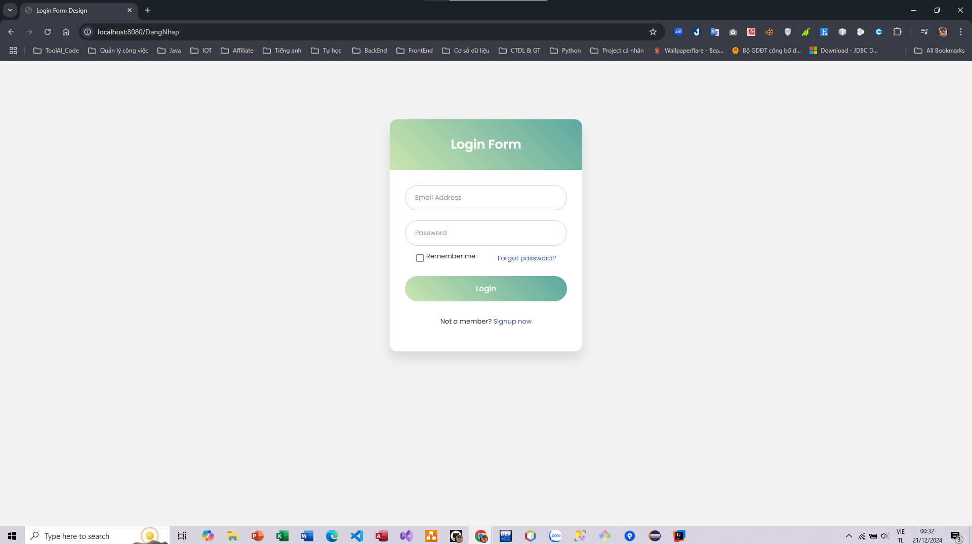
Test Case ID | Mô tả | Hành động | Điều kiện tiên quyết | Kết quả mong đợi | Kết quả thực tế | Kết quả |  |  | Kết quả |  |  | Chú thích
 |  |  |  |  |  | Vòng 1 |  |  | Vòng 2
 |  |  |  |  |  | Trạng thái | Ngày kiểm tra | Người kiểm tra | Trạng thái | Ngày kiểm tra | Người kiểm tra
FUNCTION_SHOW Trang đăng nhập
FUNC-DN01 | Xác thực trang đăng nhập đang hiển thị | 1. Khởi động trang web. 2 .Hiển thị trang đăng nhập. | Truy cập vào hệ thống | Hiển thị trang đăng nhập . | Hiển thị trang đăng nhập . | Passed | 2024-12-18 | Thành | Passed | 2024-12-18 | Khánh
FUNC-DN02 | Đăng nhập thành công vào trang chủ | 1. Nhập user name: nhtthanh633@gmail.com 2. Nhâp password: 123456. 3.Nhấn nút "Log in" | Truy cập vào hệ thống | Hiển thị trang chủ | Hiển thị trang chủ | Passed | 2024-12-18 | Thành | Passed | 2024-12-18 | Khánh
FUNC-DN03 | Đăng nhập thất bại khi điền sai Username hoặc Password | 1.Nhập User name :adijia 2.Nhập password: quiFHUIf 3. Nhấn nút "Log in" | Truy cập vào hệ thống | Hệ thống thông báo lỗi : "Tên đăng nhập hoặc mật khẩu không đúng, vui lòng nhập lại!" | Tải lại trang đăng nhập và không có thông báo | Failed | 2024-12-18 | Thành | Failed | 2024-12-18 | Khánh
FUNC-DN04 | Để trống trường "Mật khẩu". | 1 .Nhập use name 2. Không nhập dữ liệu trường "Mật khẩu". 3. Click "Đăng nhập". | Truy cập vào hệ thống | Thông báo lỗi : "Please fill out this field!" | Thông báo lỗi : "Please fill out this field!" | Passed | 2024-12-18 | Thành | Passed | 2024-12-18 | Khánh
FUNC-DN05 | Để trống trường "Tên đăng nhập" | 1 .Không nhập use name 2. Nhập mât khẩu :123456. 3. Click "Đăng nhập". | Truy cập vào hệ thống | Thông báo lỗi : "Please fill out this field!" | Thông báo lỗi : "Please fill out this field!" | Passed | 2024-12-18 | Thành | Passed | 2024-12-18 | Khánh
FUNC-DN06 | Để trống tất cả các trường dữ liêu | 1 .Không nhập use name 2. Không nhập dữ liệu trường "Mật khẩu". 3. Click "Đăng nhập". | Truy cập vào hệ thống | Thông báo lỗi : "Please fill out this field!" | Thông báo lỗi : "Please fill out this field!" | Passed | 2024-12-18 | Thành | Passed | 2024-12-18 | Khánh

Đăng ký
Project Name | Website quản lý và đặt phòng khách sạn
Module Code | Đăng ký
 | Hoàn thành | Lỗi | Chưa kiểm tra | Bị chặn | Tổng lần kiểm tra
Round 1 | 4 | 1 | 0 | 0 | 4
Round 2 | 4 | 1 | 0 | 0 | 4

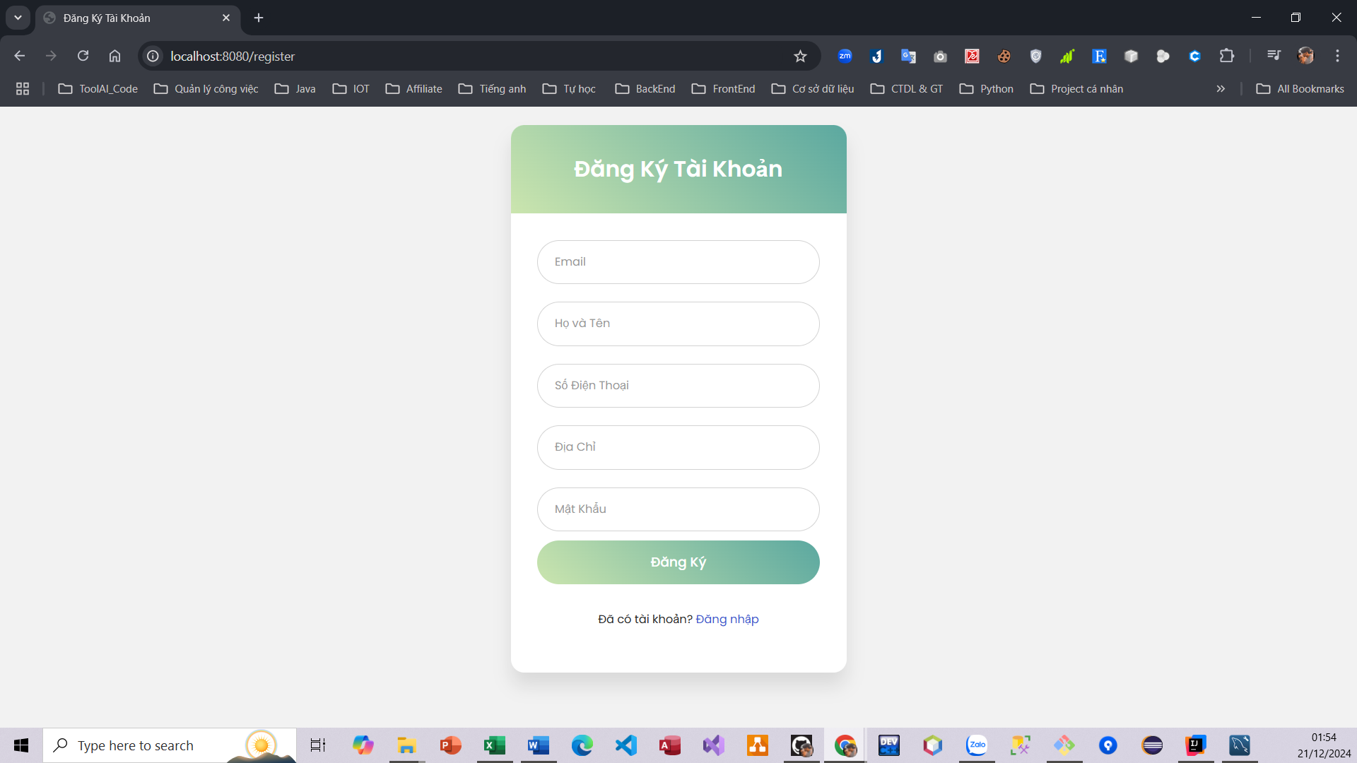
Test Case ID | Mô tả | Quy trình | Kết quả mong đợi | Kết quả thực tế | Kết quả |  |  |  |  |  | Chú thích
 |  |  |  |  | Vòng 1 |  |  | Vòng 2
 |  |  |  |  | Trạng thái | Ngày kiểm tra | Người kiểm tra | Trạng thái | Ngày kiểm tra | Người kiểm tra
FUNCTION_SHOW Đăng ký
FUNC-DK01 | Đăng ký tài khoản thành công | 1. Truy cập vào trang đăng ký tài khoản. 2. Nhập Email 3. Nhập họ và tên 4. Nhập số điện thoại 5. Nhập địa chỉ 6. Nhập mật khẩu 7. Nhấn vào button "Đăng ký" | Hệ thống thông báo đăng ký tài khoản thành công, sau đó quay về trang chủ | Hệ thống thông báo đã đăng ký thành công tài khoản và quay về trang chủ | Passed | 2024-12-18 | Thành | Passed | 2024-12-18 | Khánh
FUNC-DK02 | Đăng ký tài khoản không thành công vì nhập sai định dạng email | 1. Truy cập vào trang đăng ký tài khoản. 2. Nhập Email sai định dạng 3. Nhập họ và tên 4. Nhập số điện thoại 5. Nhập địa chỉ 6. Nhập mật khẩu 7. Nhấn vào button "Đăng ký" | Hệ thống thông báo" Email không hợp lệ, nhập lại" | Hệ thống thông báo" Email không hợp lệ, nhập lại" | Passed | 2024-12-18 | Thành | Passed | 2024-12-18 | Khánh
FUNC-DK03 | Đăng ký tài khoản không thành công vì số điện thoại không hợp lệ | 1. Truy cập vào trang đăng ký tài khoản. 2. Nhập Email 3. Nhập họ và tên 4. Nhập số điện thoại không hợp lệ 5. Nhập địa chỉ 6. Nhập mật khẩu 7. Nhấn vào button "Đăng ký" | Hệ thống thông báo" Số điện thoại không hợp lệ, nhập lại" | Hệ thống thông báo" Số điện thoại không hợp lệ, nhập lại" | Passed | 2024-12-18 | Thành | Passed | 2024-12-18 | Khánh
FUNC-DK04 | Đăng ký tài khoản không thành công vì để trống tất cả các trường | 1. Truy cập vào trang đăng ký tài khoản. 2. Nhấn vào button "Đăng ký" | Hệ thống thông báo"Không được để trống các trường thông tin" | Hệ thống không hiển thị thông báo | Failed | 2024-12-18 | Thành | Failed | 2024-12-18 | Khánh

Xem chi tiết phòng
Project Name | Website quản lý và đặt phòng khách sạn
Module Code | Xem chi tiết phòng
 | Hoàn thành | Lỗi | Chưa kiểm tra | Bị chặn | Tổng lần kiểm tra
Round 1 | 3 | 1 | 0 | 0 | 3
Round 2 | 3 | 1 | 0 | 0 | 3
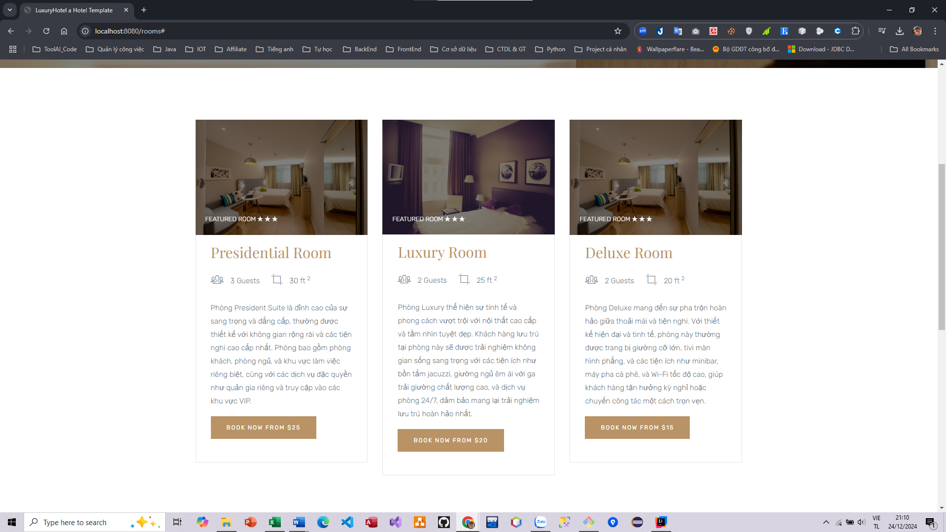

Test Case ID | Mô tả | Quy trình | Điều kiện tiên quyết | Kết quả mong đợi | Kết quả thực tế | Kết quả |  |  |  |  |  | Chú thích
 |  |  |  |  |  | Vòng 1 |  |  | Vòng 2
 |  |  |  |  |  | Trạng thái | Ngày kiểm tra | Người kiểm tra | Trạng thái | Ngày kiểm tra | Người kiểm tra
FUNCTION_SHOW Xem chi tiết phòng
FUNC-XCTP01 | Xem các phòng có trên hệ thống | 1. Truy cập vào trang web 2. Hiển thị trang chủ |  | Hiển thị ra danh sách các phòng có trên hệ thống | Hiển thị ra danh sách các phòng có trên hệ thống | Passed | 2021-03-31 | Thành | Passed | 2021-03-31 | Khánh
FUNC-XCTP02 | Xem chi tiết phòng | 1. Truy cập vào trang web 2. Chọn phòng cần xem |  | Hệ thống hiển thị thông tin chi tiết của phòng được chọn | Hệ thống hiển thị thông tin chi tiết của phòng được chọn | Passed | 2021-03-31 | Thành | Passed | 2021-03-31 | Khánh
FUNC-XCTP03 | Xem các phòng theo loại phòng | 1. Truy cập vào trang web 2. Hiển thị trang chủ 3.Chọn button "See room type" 4. Chọn loại phòng |  | Hệ thống hiển thị danh sách các phòng đúng theo loại phòng được chọn | Chức năng chưa hoàn thiện | Failed | 2021-03-31 | Thành | Failed | 2021-03-31 | Khánh

